상품제안서
쌤소나이트 LAIG 서류가방 | 상품코드: S23304

 |  |  |  |  |  |  | 02-713-8555 | www.synergygift.co.kr
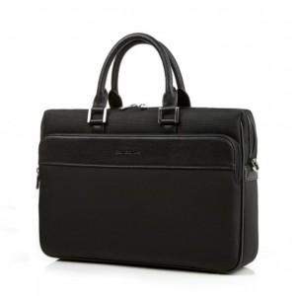

【상세/제작정보】 | 심플하고 고급스러운 스타일의 쌤소나이트 정품 서류가방

【인쇄/포장옵션】 | 실크 / 포장불가능

【공급단가】 | 수량 | 10~ | 30~ | 50~ | 100~ | 500~
*VAT별도 | 단가 | 142,540원 | 137,450원 | 132,360원 | 127,270원 | 122,180원

【상품 URL】 | https://www.synergygift.co.kr:443/src/goods_detail.php?gdno=23304

